订货单
宁波品秀美容科技有限公司
宁波江南路1528号高新科技广场10-26
电话: +86-574-27889688 传真: +86-574-27889677
采购单
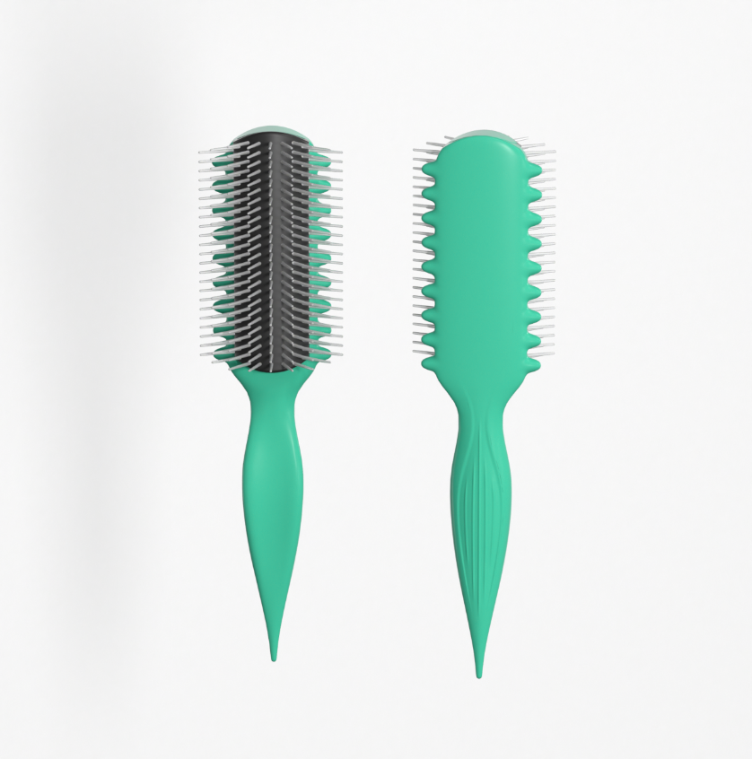
工厂名称： | 宁波泰丰机械有限公司 |  | 订单编号： | 24AM040-QF
工厂地址： | 宁波鄞州投资创业中心，启明路599路，启发工业城， |  | 订单日期： | 2024-11-05
 |  |  | 订单制作： | 孙诚昱
联络人： | 郑小姐 | 13605889085 | 出货编号：

客号 | 商品名称 | 规格 | 数量 | 单价 | 金额
AM311-1 | 卷发定型梳蓝色 | 白色针+黑色（TPR）胶皮参考denman样品，手柄571U透明弹性漆，背面印白色logo 包装方式：纸卡包装系扎带，包装背面贴fba不干胶，套opp袋，注意单箱不要超过100个 | 3200 | ¥5.140 | ¥16,448.00

总计 |  |  | 3200 |  | ¥16,448.00

交货日期： | 2024-12-20 |  | 交货地点： | 宁波
包装： | 如描述中要求
付款方式： |  |  |  | 含税含运含进仓
合同备注：

需方: |  |  | 供方：
宁波品秀美容科技有限公司 |  |  | 宁波泰丰机械有限公司

